Allegato A
Allegato A - Prospetto riassuntivo requisiti ARCA
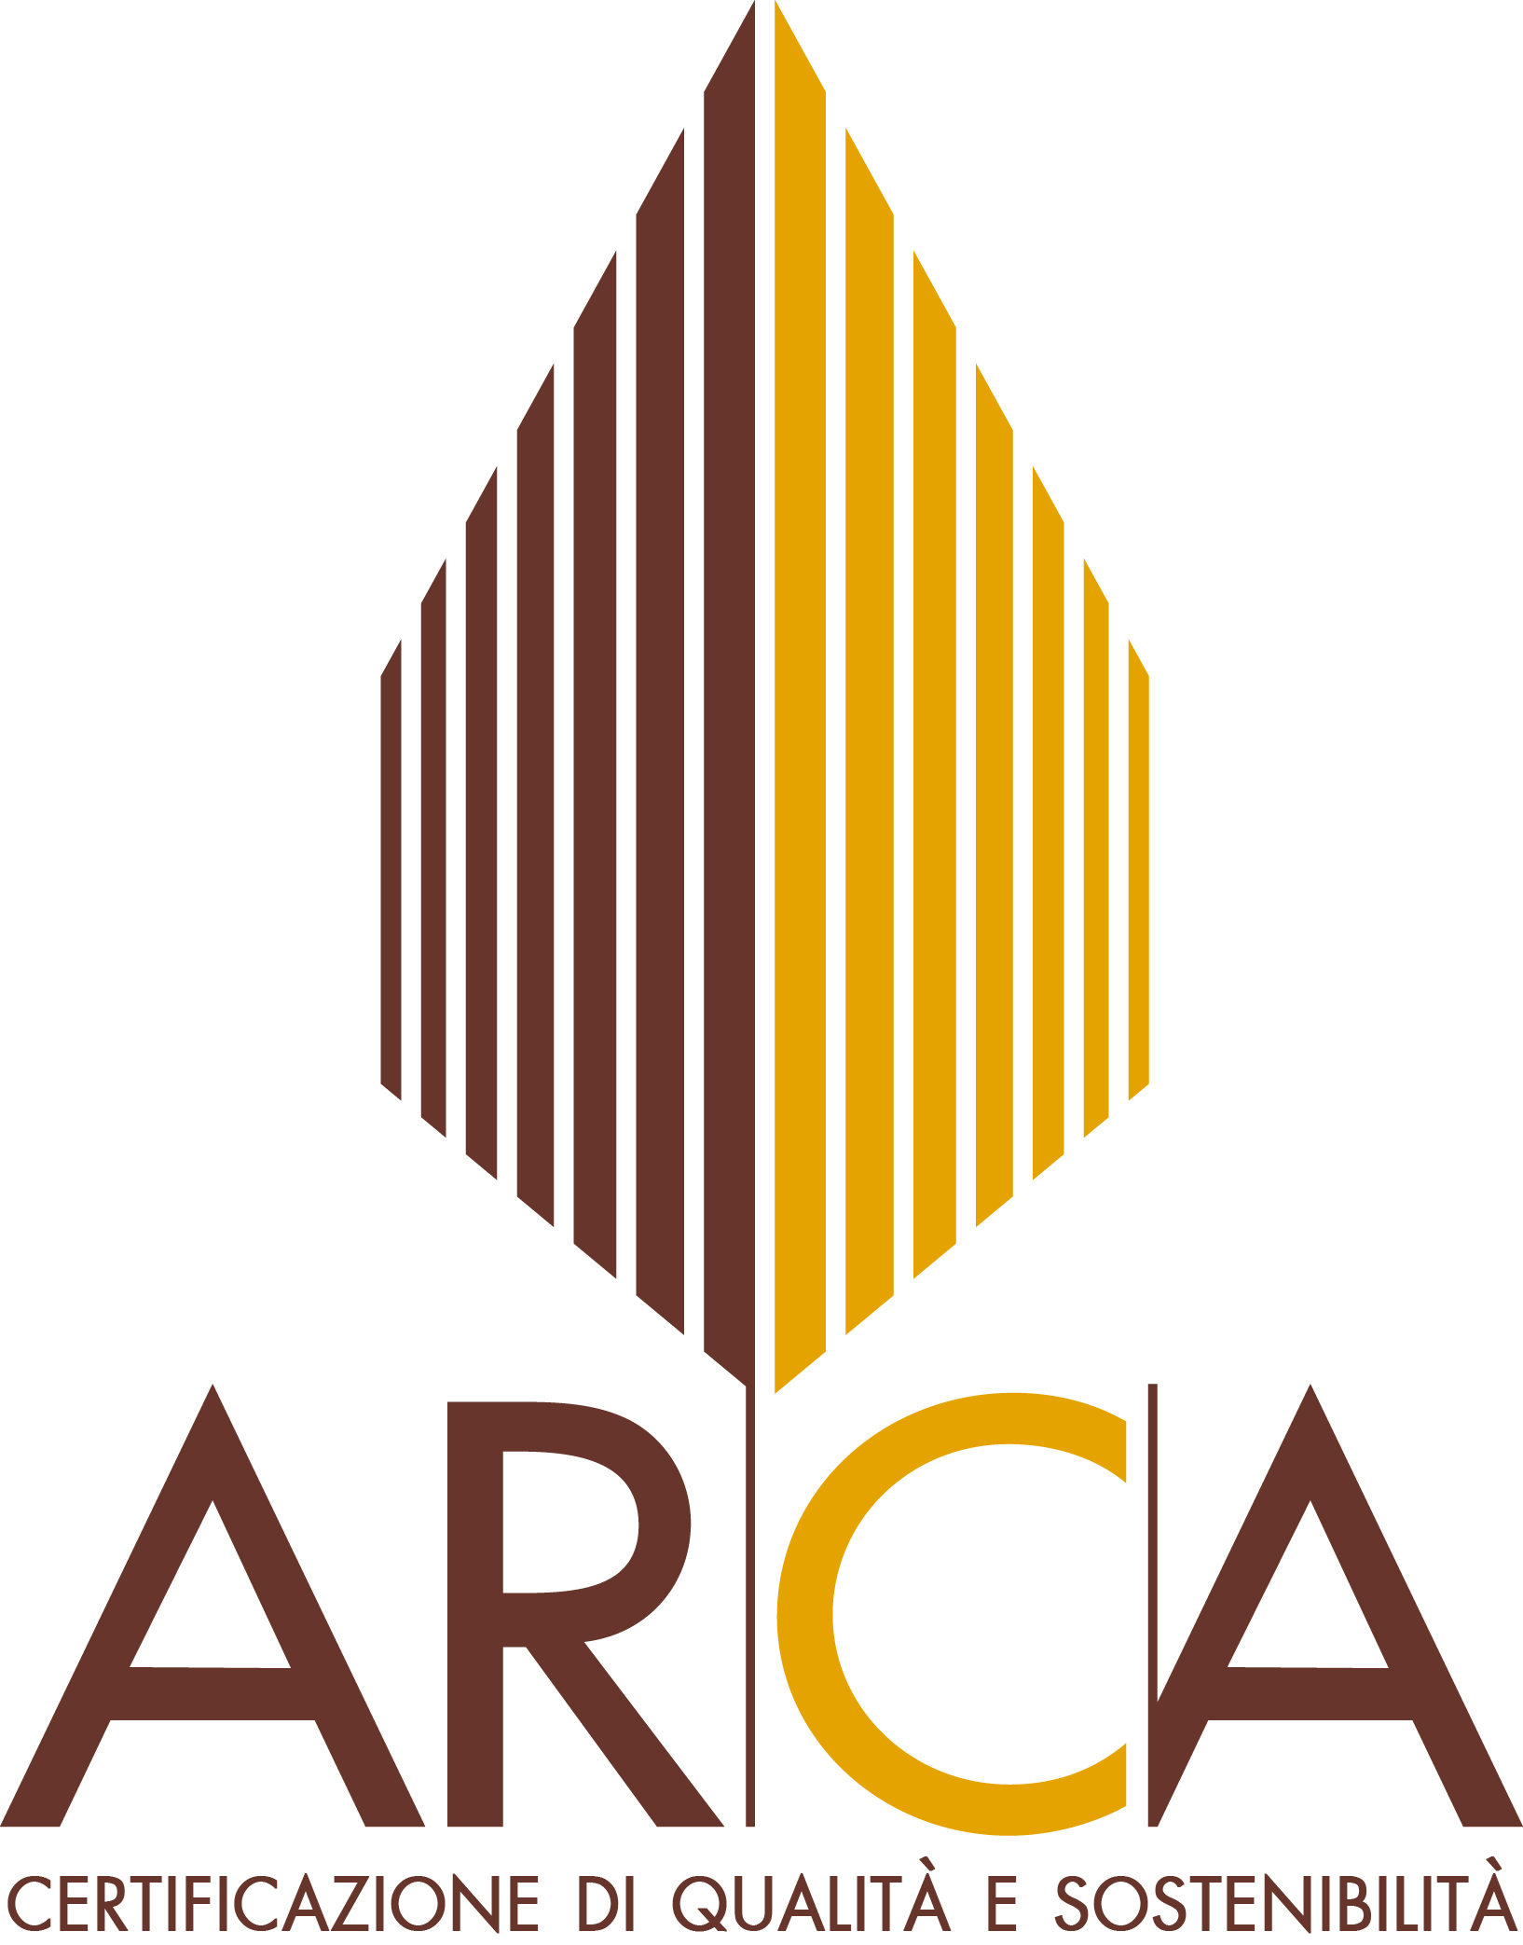
 |  |  | Riferimento Richiedente:

 |  |  | Riferimento Cantiere:

 |  |  | Destinazione d'uso: |  | Data compilazione:

 |  |  | Note:

Il presente allegato può essere utilizzato quale check-list obiettivo per la Certificazione ARCA e/o per valutare la possibilità di certificare ARCA, con il relativo livello, progetti di costruzioni in legno

CATEGORIA PRESTAZIONI TECNICHE (PT) - Punteggio min-max: 16:50

PT.1 Resistenza e sicurezza sismica (Punteggio min-max: 2-6) |  |  |  |  |  | Punteggio | Note
 | A1 | Prerequisito Opzione I | 50 anni ≤ VRmin < 75 anni + Verifica delle vibrazioni dei solai in legno soggetti a calpestio |  |  | 2
 | A2 | Credito Opzione I | 75 anni ≤ VRmin < 100 anni + Verifica delle vibrazioni dei solai in legno soggetti a calpestio |  |  | 4
 | A3 | Credito Opzione I | VRmin ≥ 100 anni + Verifica delle vibrazioni dei solai in legno soggetti a calpestio |  |  | 6

 | B1 | Prerequisito Opzione II | Interventi di adeguamento a seguito di sopraelevazioni o ampliamenti in legno su costruzione esistente + Verifica delle vibrazioni dei solai in legno soggetti a calpestio |  |  | 6
 |  |  |  |  | Totale specifica PT1:

PT.2 Resistenza e sicurezza al fuoco (Punteggio min-max: 3-12) |  |  |  |  |  | Punteggio | Note
 | A1 | Prerequisito | Rmin pari a 30 minuti + almeno REI 60 per gli elementi di separazione dell’intervento in legno + Gestione elemento camino |  |  | 3
 | A2 | Credito [1] | Rmin pari a 60 minuti + almeno REI 60 per gli elementi di separazione dell’intervento in legno + Gestione elemento camino |  |  | 4
 | A3 | Credito | Rmin pari a 90 minuti + almeno REI 60 per gli elementi di separazione dell’intervento in legno + Gestione elemento camino |  |  | 5

 | B1 | Credito | EImin pari a 30 minuti per gli elementi lignei orizzontali |  |  | 1
 | B2 | Credito | EImin pari a 60 minuti o superiori per gli elementi lignei orizzontali |  |  | 2

 | C1 | Credito | EImin pari a 30 minuti per gli elementi verticali |  |  | 1
 | C2 | Credito | EImin pari a 60 minuti o superiori per gli elementi verticali |  |  | 2

 | D1 | Credito | EImin pari a 30 minuti per la copertura |  |  | 1
 | D2 | Credito | EImin pari a 60 minuti o superiori per la copertura |  |  | 2

 | E1 | Credito | Idonei sistemi per la sicurezza e/o protezione dal fuoco |  |  | 1
 |  |  |  |  | Totale specifica PT2:

PT.3 Efficienza energetica dell’intervento (Punteggio min-max: 3-9) |  |  |  |  |  | Punteggio | Note
 | A1 | Prerequisito | Almeno terza classe di prestazione energetica + Valore EPe,invol: residenziale < 30 kWh/m2 anno / non residenziale < 10 kWh/m3 anno |  |  | 3
 | A2 | Credito | Almeno seconda classe di prestazione energetica + Valore EPe,invol: residenziale < 30 kWh/m2 anno / non residenziale < 10 kWh/m3 anno |  |  | 4
 | A3 | Credito | Prima classe di prestazione energetica + Valore EPe,invol: residenziale < 20 kWh/m2 anno / non residenziale < 7 kWh/m3 anno |  |  | 5
 | A4 | Credito | Valore EPi,invol: residenziale ≤ 15 kWh/m2 anno / non residenziale: ≤ 5 kWh/m3 anno Valore EPe,invol: residenziale ≤ 15 kWh/m2 anno / non residenziale ≤ 5 kWh/m3 anno Valore EPglARCA: residenziale: ≤ 30 kWh/m2 anno / non residenziale: ≤ 10 kWh/m3 anno |  |  | 6

 | B1 | Credito | EPacs (da fonti rinnovabili) ≥ VPT.3.1min |  |  | 1

 | C1 | Credito | [EPi + EPacs + EPe] (da fonti rinnovabili) ≥ VPT.3.2min |  |  | 2
 |  |  |  |  | Totale specifica PT3:

PT.4 Isolamento acustico (Punteggio min-max: 5-10) |  |  |  |  |  | Punteggio | Note
 | A1 | Prerequisito | Superamento test secondo i valori della tabella B DPCM 05.12.1997 |  |  | 5
 | A2 | Credito | Superamento test secondo i valori della tabella B DPCM 05.12.1997 Superamento test secondo i valori della tabella B DPCM 05.12.1997 per pareti e/o solai tra ambienti sovrapposti e/o adiacenti interni alla stessa unità immobiliare |  |  | 7

 | B1 | Credito | Certificazione acustica di 1 delle 4 componenti della tabella PT.4.1 |  |  | 2
 | B2 | Credito | Certificazione acustica di almeno 2 delle 4 componenti della tabella PT.4.1 |  |  | 3
 |  |  |  |  | Totale specifica PT4:

PT.5 Permeabilità all’aria dell’intervento (Punteggio min-max: 3-7) |  |  |  |  |  | Punteggio | Note
 | A1 | Prerequisito | Superamento del test con 1,0 volumi/h < n50max ≤ 2,0 volumi/h (con una tolleranza del 10%) |  |  | 3
 | A2 | Credito [2] | Superamento del test con 0,6 volumi/h < n50max ≤ 1,0 volumi/h (con una tolleranza del 10%) |  |  | 5
 | A3 | Credito | Superamento del test con n50max ≤ 0,60 volumi/h (con una tolleranza del 10%) mettendo l’intervento sia in sovrapressione che in depressione |  |  | 7
 |  |  |  |  | Totale specifica PT5:

PT.6 Ventilazione meccanica controllata (Punteggio min-max: 0-6) |  |  |  |  |  | Punteggio | Note
 | A1 | Credito [3] | Progettazione e realizzazione di VMC a doppio flusso con recuperatore di calore |  |  | 2
 | A2 | Credito [3] | Progettazione e realizzazione di impianto VMC a doppio flusso con recuperatore di calore con nPT.6min = 0,5 volumi/h per singolo ambiente o minimo di legge |  |  | 4

 | B1 | Credito | Recuperatore di calore con rendimento certificato da ente di certificazione ≥ 87% + Presenza di bypass per free cooling, attraverso scheda tecnica |  |  | 2
 |  |  |  |  | Totale specifica PT6:

 |  |  |  | Totale CATEGORIA PRESTAZIONI TECNICHE (PT):

CATEGORIA GESTIONE INTERVENTO DI SOPRAELEVAZIONE O AMPLIAMENTO (GE) - Punteggio min-max: 11-30

GE.1 Umidità di risalita e condensazione (Punteggio min-max: 3-5) |  |  |  |  |  | Punteggio | Note
 | A1 | Prerequisito | Mitigazione del rischio di umidità di risalita + Mitigazione del rischio di umidità di condensazione superficiale e interstiziale |  |  | 3

 | B1 | Credito | Mitigazione del rischio di umidità di condensazione interstiziale - gestione della permeabilità al vapore (Sd) |  |  | 2
 |  |  |  |  | Totale specifica GE1:

GE.2 Realizzazione di impianti (Punteggio min-max: 2-5) |  |  |  |  |  | Punteggio | Note
 | A1 | Prerequisito | Sicurezza e coibentazione degli impianti |  |  | 2

 | B1 | Credito [4] | Utilizzo di cavi a bassa emissione di fumi, gas tossici e corrosivi |  |  | 1

 | C1 | Credito | Impianti elettrici secondo la variante V3 della norma CEI 64-8, livello 2 |  |  | 2
 |  |  |  |  | Totale specifica GE2:

GE.3 Corretta installazione del cappotto (Punteggio min-max: 2-6) |  |  |  |  |  | Punteggio | Note
 | A1 | Prerequisito | Gestione dei sistemi di fissaggio che attraversano il cappotto e cambio del materiale alla base |  |  | 2

 | B1 | Credito | Punti di ancoraggio |  |  | 1

 | C1 | Credito | Assicurazione |  |  | 3
 |  |  |  |  | Totale specifica GE3:

GE.4 Prassi virtuose (Punteggio min-max: 1-8) |  |  |  |  |  | Punteggio | Note
 | A1 | Prerequisito | Sistemi di fissaggio durevoli |  |  | 1

 | B1 | Credito | Protezione delle strutture |  |  | 2

 | C1 | Credito | Sostituibilità elementi di minore durabilità |  |  | 2

 | D1 | Credito | Progettazione delle componenti trasparenti e degli ombreggiamenti |  |  | 3
 |  |  |  |  | Totale specifica GE4:

GE.5 Piano di manutenzione dell’intervento (Punteggio min-max: 3) |  |  |  |  |  | Punteggio | Note
 | A1 | Prerequisito | Presenza del piano con VNmin = 50 anni riportando almeno le indicazioni indicate nel Regolamento Tecnico ARCA |  |  | 3
 |  |  |  |  | Totale specifica GE5:

GE.6 Polizza assicurativa postuma decennale (Punteggio min-max: 0-3) |  |  |  |  |  | Punteggio | Note
 | A1 | Credito | Presenza della polizza assicurativa postuma decennale |  |  | 3
 |  |  |  |  | Totale specifica GE6:

 |  |  |  | Totale CATEGORIA GESTIONE EDIFICIO (GE):

CATEGORIA EDILIZIA SOSTENIBILE (ES) - Punteggio min-max: 3-20

ES.1 Prodotti in legno (Punteggio min-max: 1-12) |  |  |  |  |  | Punteggio | Note
 | A1 | Prerequisito | Assenza di legno tropicale nell’opera oppure se presente legno tropicale, 100% certificato con catena di custodia FSC o PEFC |  |  | 1

 | B1 | Credito [5] | Prodotti a base di legno certificato con Catena di Custodia FSC o PEFC |  |  | Max 11
 | C1 | Credito [5] | Prodotti a base di legno fabbricati utilizzando legname proveniente da boschi entro una limitata distanza dallo stabilimento (ultimo produttivo)
 | D1 | Credito [5] | Prodotti a base di legno fabbricati presso uno stabilimento (ultimo produttivo) entro una limitata distanza dal cantiere
 |  |  |  |  | Totale specifica ES1:

ES.2 Programma di progettazione integrata (Punteggio min-max: 2-4) |  |  |  |  |  | Punteggio | Note
 | A1 | Prerequisito | Identificazione obiettivi + identifazione responsabili + verbali riunioni cantiere + cronoprogramma cantiere |  |  | 2

 | B1 | Credito | Identificazione team di progettazione + verbali riunioni progettazione + cronoprogramma progettazione |  |  | 2
 |  |  |  |  | Totale specifica ES2:

ES.3 Materiali basso emissivi (Punteggio min-max: 0-4) |  |  |  |  |  | Punteggio | Note
 | A1 | Credito [4] | I prodotti quali adesivi, primer, sigillanti, prodotti cementizi e vernici per legno devono rispettare le classi indicate nella Tabella ES.3.1 |  |  | 2

 | B1 | Credito [4] | I prodotti vernicianti per interni devono rispettare i valori indicati nella Tabella ES.3.2 |  |  | 2
 |  |  |  |  | Totale specifica ES3:

 |  |  |  | Totale CATEGORIA EDILIZIA SOSTENIBILE (ES):

CATEGORIA INNOVAZIONE E FILIERA (IF) - Punteggio min-max: 0-10 [6]

IF.1 Soluzioni innovative (Punteggio min-max: 0-2) |  |  |  |  |  | Punteggio | Note
 | A1 | Credito | Soluzioni innovative che portino benefici ambientali e di sicurezza significativi e misurabili |  |  | 2
 |  |  |  |  | Totale specifica IF1:

IF.2 Salubrità e LCA (Punteggio min-max: 0-7) |  |  |  |  |  | Punteggio | Note
 | A1 | Credito | Misurazione qualità aria indoor con livello B |  |  | 2
 | A2 | Credito | Misurazione qualità aria indoor con livello A |  |  | 3

 | B1 | Credito | Utilizzo software "LCA-ARCA" + 0% < VIF.2 < 10% |  |  | 1
 | B2 | Credito | Utilizzo software "LCA-ARCA" + 10% ≤ VIF.2 < 20% |  |  | 2
 | B3 | Credito | Utilizzo software "LCA-ARCA" + 20% ≤ VIF.2 < 30% |  |  | 3
 | B4 | Credito | Utilizzo software "LCA-ARCA" + VIF.2 ≥ 30% |  |  | 4
 |  |  |  |  | Totale specifica IF2:

IF.3 Certificazioni aggiuntive (Punteggio min-max: 0-1) |  |  |  |  |  | Punteggio | Note
 | A1 | Credito | Ottenere altra certificazione di sostenibilità e/o qualità da parte di ente terzo |  |  | 1
 |  |  |  |  | Totale specifica IF3:

IF.4 Esperti ARCA (Punteggio min-max: 0-2) |  |  |  |  |  | Punteggio | Note
 | A1 | Credito | Presenza di almeno un Progettista ARCA in fase di progettazione e di almeno un Progettista o Carpentiere ARCA in fase di realizzazione |  |  | 2
 |  |  |  |  | Totale specifica IF4:

IF.5 Prodotti ARCA (Punteggio min-max: 0-3) |  |  |  |  |  | Punteggio | Note
 | A1 | Credito | Finestre in legno ARCA certificate Green |  |  | 0.5
 | A2 | Credito | Finestre in legno ARCA certificate Silver |  |  | 1
 | A3 | Credito | Finestre in legno ARCA certificate Gold |  |  | 1.5
 | A4 | Credito | Finestre in legno ARCA certificate Platinum |  |  | 2

 | B1 | Credito | Pannelli XLAM ARCA certificati Silver (verticali e/o orizzontali) |  |  | 1
 | B2 | Credito | Pannelli XLAM ARCA certificati Gold (verticali e/o orizzontali) |  |  | 1.5
 | B3 | Credito | Pannelli XLAM ARCA certificati Platinum (verticali e/o orizzontali) |  |  | 2

 | C1 | Credito | Portoncini interni in legno ARCA certificati Green |  |  | 0.5
 | C2 | Credito | Portoncini interni in legno ARCA certificati Silver |  |  | 1
 | C3 | Credito | Portoncini interni in legno ARCA certificati Gold |  |  | 1.5
 | C4 | Credito | Portoncini interni in legno ARCA certificati Platinum |  |  | 2

 | D1 | Credito | Portoncini esterni in legno ARCA certificati Green |  |  | 0.5
 | D2 | Credito | Portoncini esterni in legno ARCA certificati Silver |  |  | 1
 | D3 | Credito | Portoncini esterni in legno ARCA certificati Gold |  |  | 1.5
 | D4 | Credito | Portoncini esterni in legno ARCA certificati Platinum |  |  | 2

 | E1 | Credito | Altri prodotti in legno certificati ARCA che soddisfino i prerequisiti stabiliti nelle LG Prodotti ARCA |  |  | 1
 | E2 | Credito | Altri prodotti in legno certificati ARCA che soddisfino i prerequisiti e i crediti stabiliti nelle LG Prodotti ARCA |  |  | 2
 |  |  |  |  | Totale specifica IF5:

 |  |  |  | Totale CATEGORIA INNOVAZIONE E FILIERA (IF):

 |  |  |  | TOTALE PUNTEGGIO:

 |  |  |  | LIVELLO:

 | Si riportano di seguito i livelli di certificazione ARCA ed i punteggi associati:
 | GREEN |  | 32 - 44
 | SILVER |  | 45 - 64
 | GOLD |  | 65 - 79
 | PLATINUM |  | ≥ 80

 | [1] Tale credito diventa obbligatorio e vincolante per ottenere il livello Gold
 | [2] Tale credito diventa obbligatorio e vincolante per ottenere il livello Platinum
 | [3] Il credito diventa obbligatorio se si persegue ed ottiene il credito A3 della specifica PT.5
 | [4] Tale credito diventa obbligatorio e vincolante nel caso in cui l’edificio in legno sia destinato ad uso scolastico o medico sanitario
 | [5] Il punteggio massimo per i crediti B1, C1 e D1 è pari a 11 punti ed è funzione dei prodotti in legno perseguiti (se il punteggio totale è uguale o maggiore a 9 punti, si dovrà perseguire almeno 1 punto per ciascun credito)
 | [6] I punteggi dei seguenti requisiti sono sommabili fino ad un massimo di 10 punti.

